SISTEMA_OBRAS_CIVILES
 | REPORTE FOTOGRÁFICO - Sistema de Obras Civiles / Seguridad Exterior
Nombre de la Estacion: | CHAMBARA ALTA
Nombre de Localidad: | SAYAN
Fecha: | 24/06/2026 - 24/06/2026
Direccion: | CASERIO CHARANAL ALTO S/N - CHARANAL
ID site: | LI5378
CRQ: | CRQ000000000000
Sticker Año mantenimiento |  |  | Letrero de Localidad beneficiaria o GPS
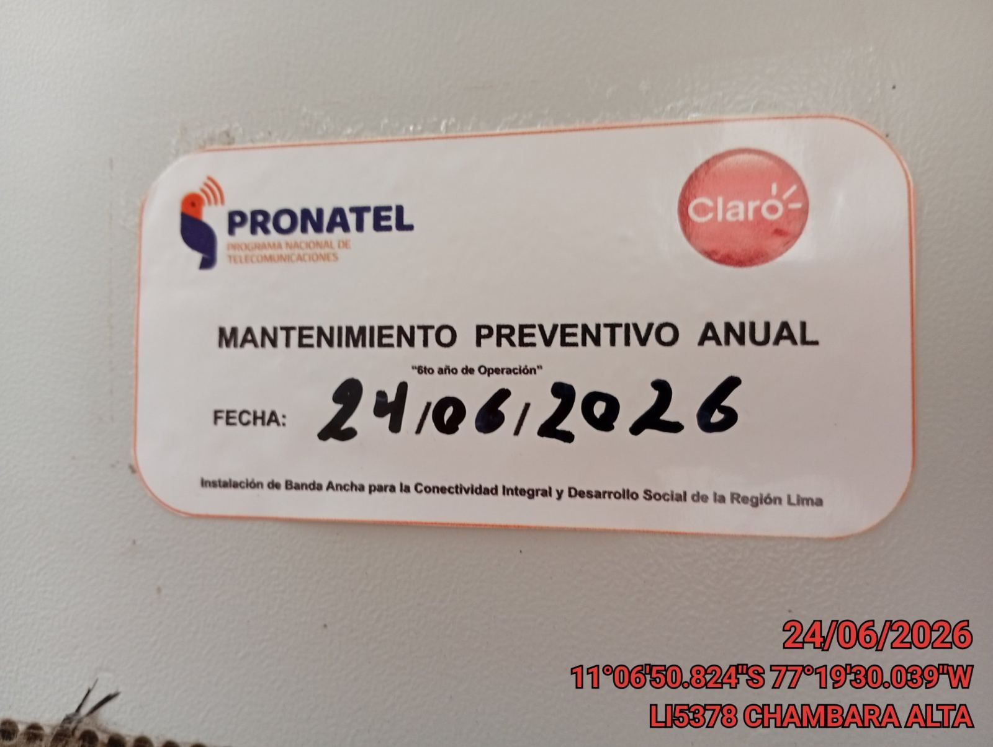 |  |  | 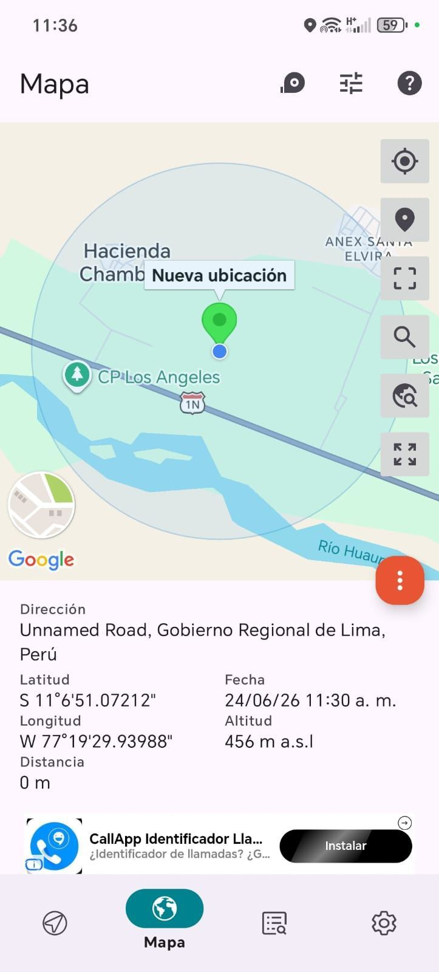

REVISION DEL ESTADO DE COLUMNAS Y VIGAS
ANTES |  | DURANTE |  | DESPUES
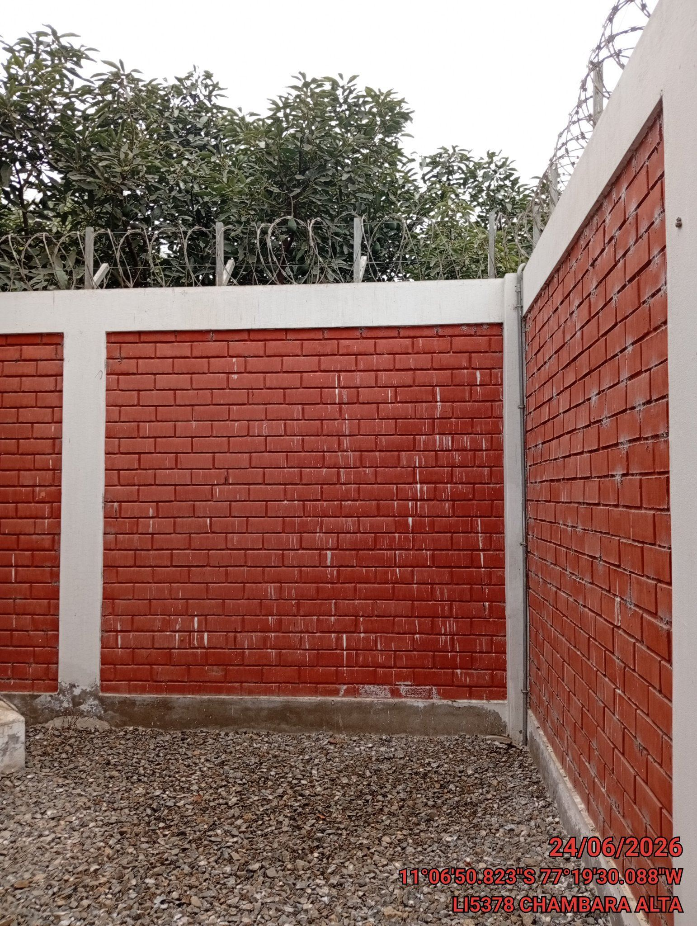 |  | 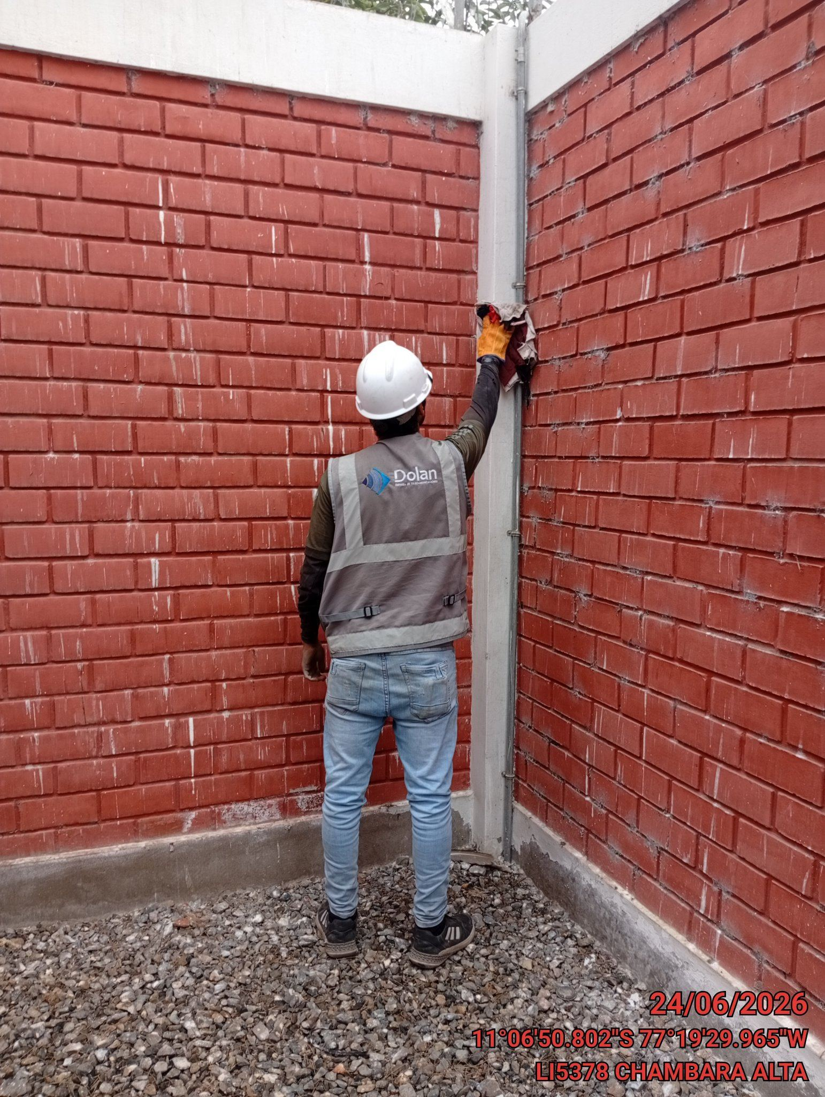 |  | 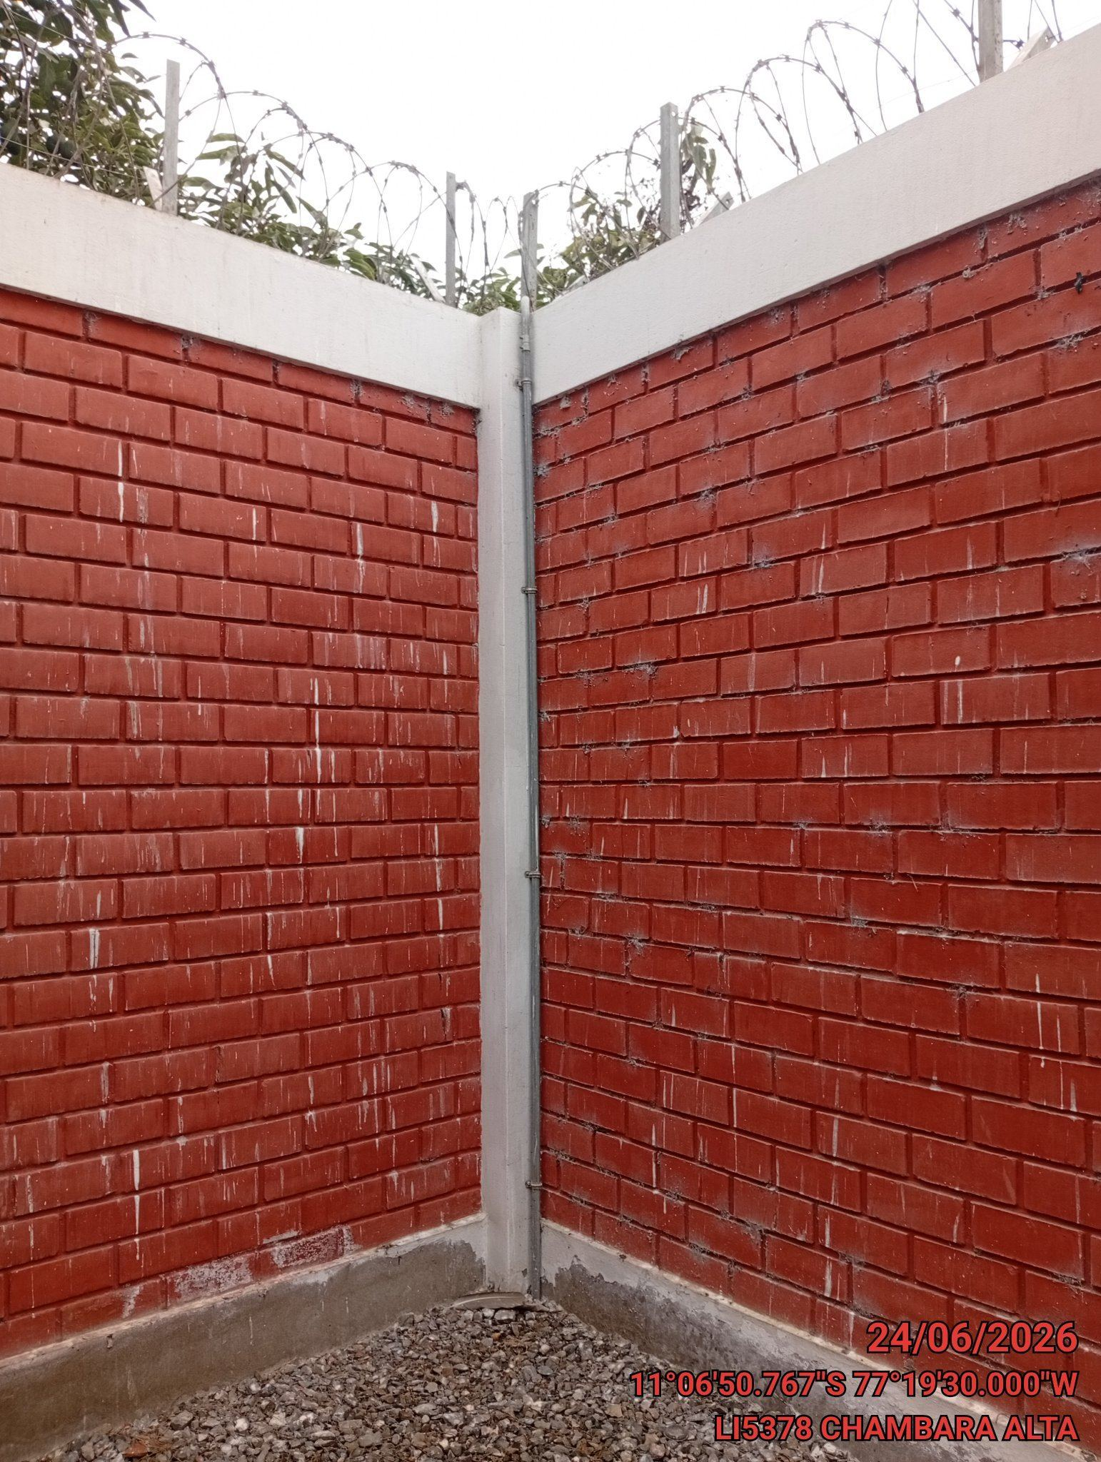

REVISION DEL ESTADO DEL CERCO PERIMETRICO
ANTES |  | DURANTE |  | DESPUES
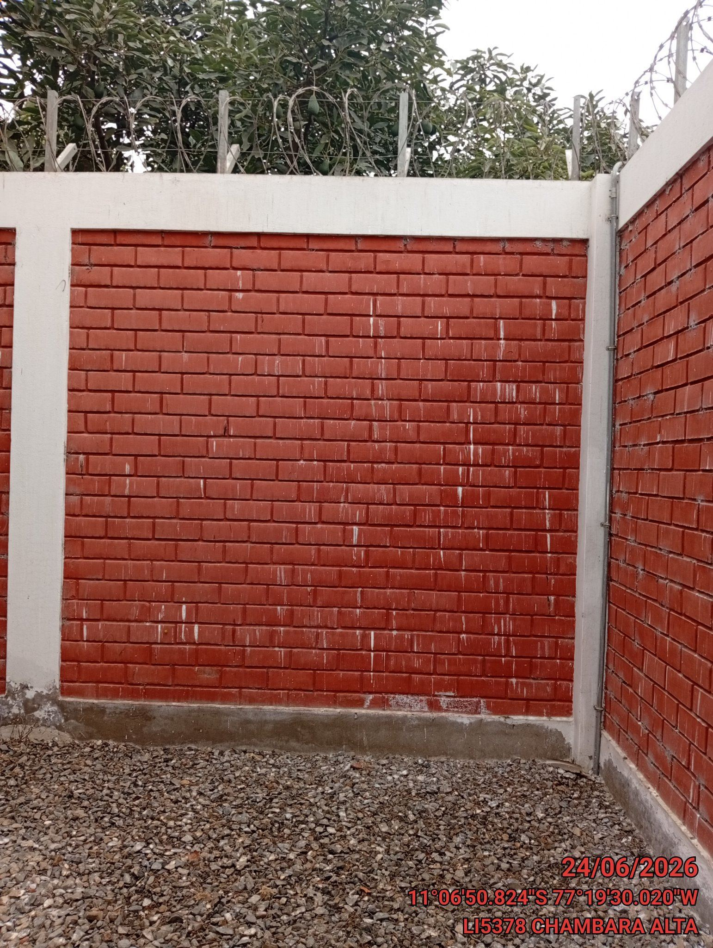 |  | 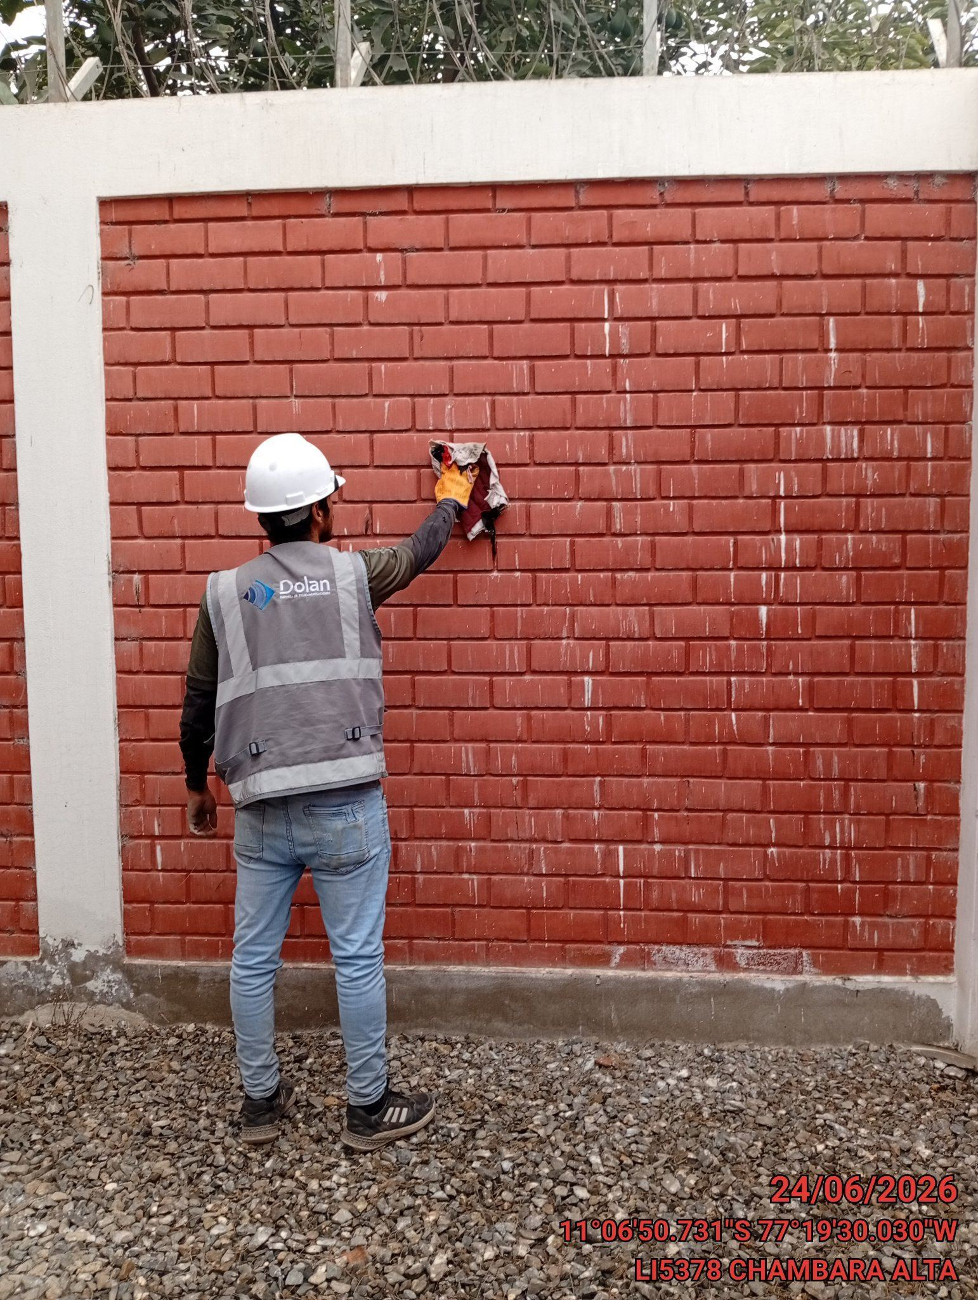 |  | 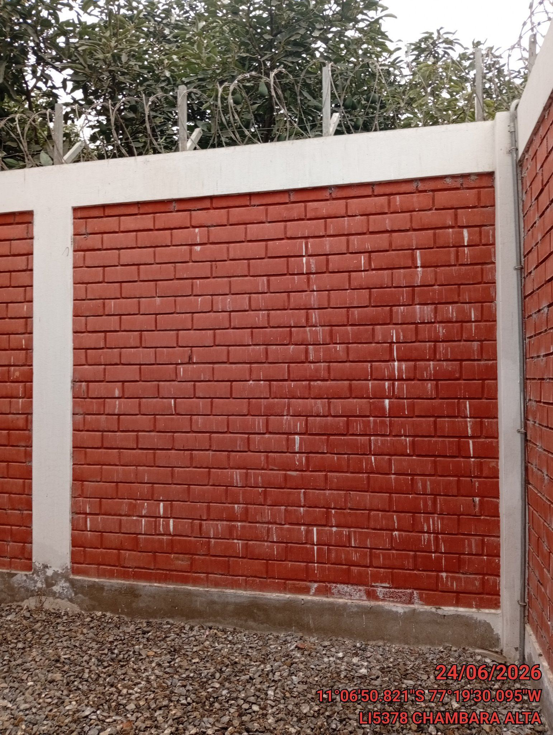

REVISION DEL ESTADO DE LA CONCERTINA
ANTES |  | DURANTE |  | DESPUES
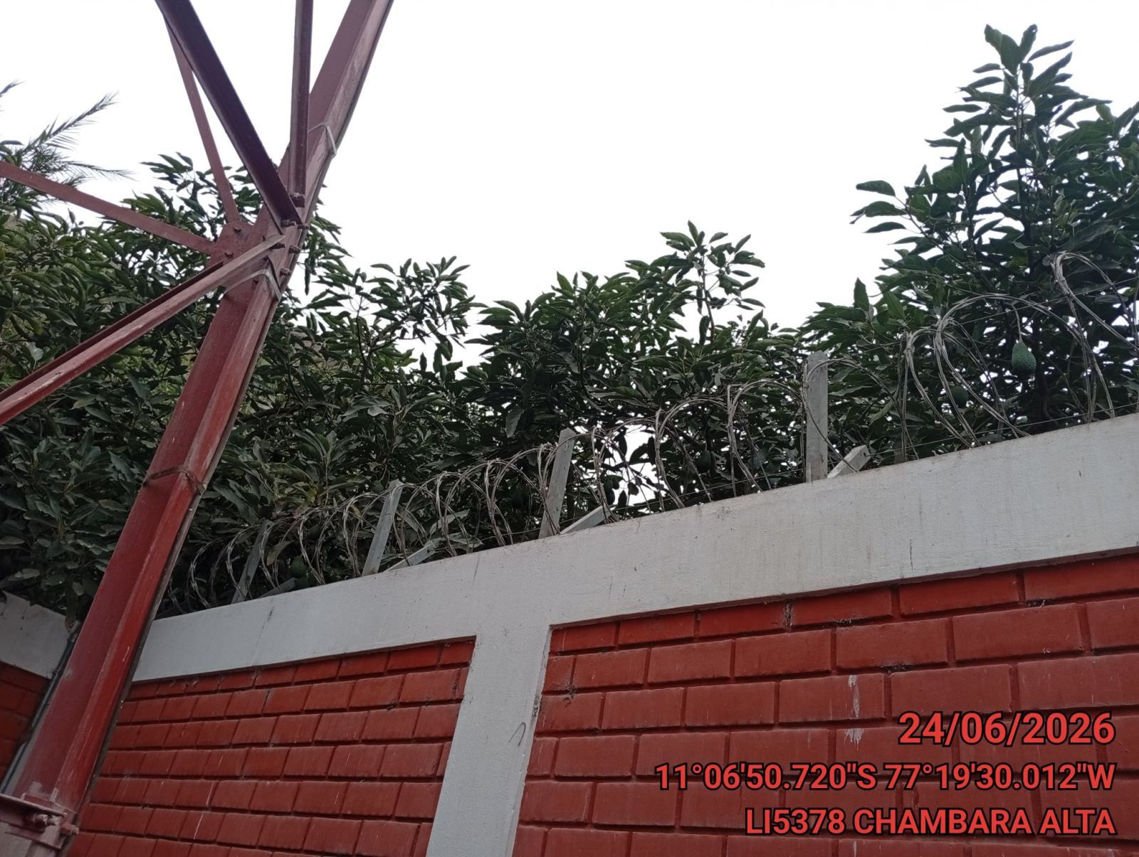 |  | 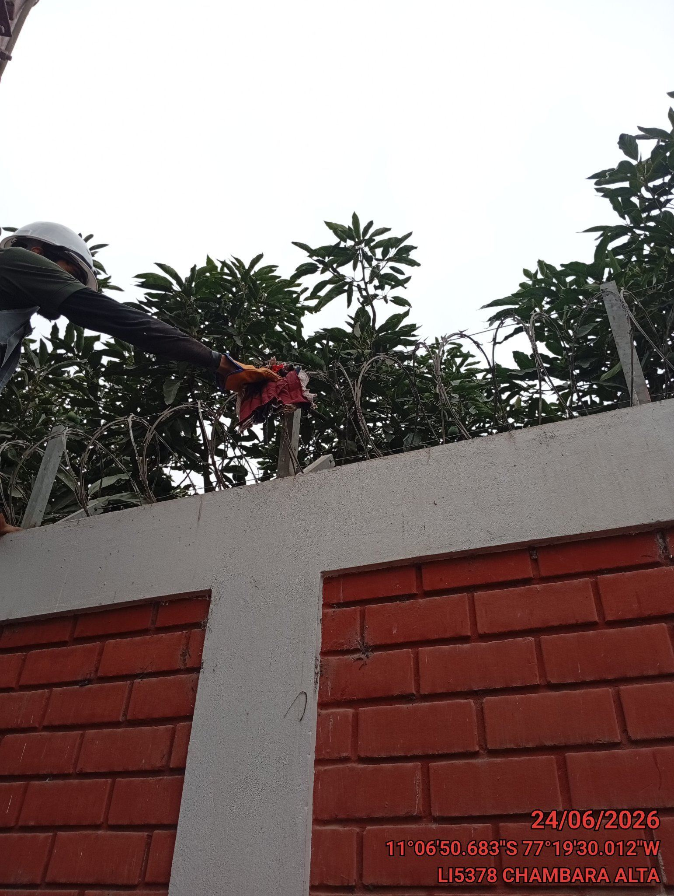 |  | 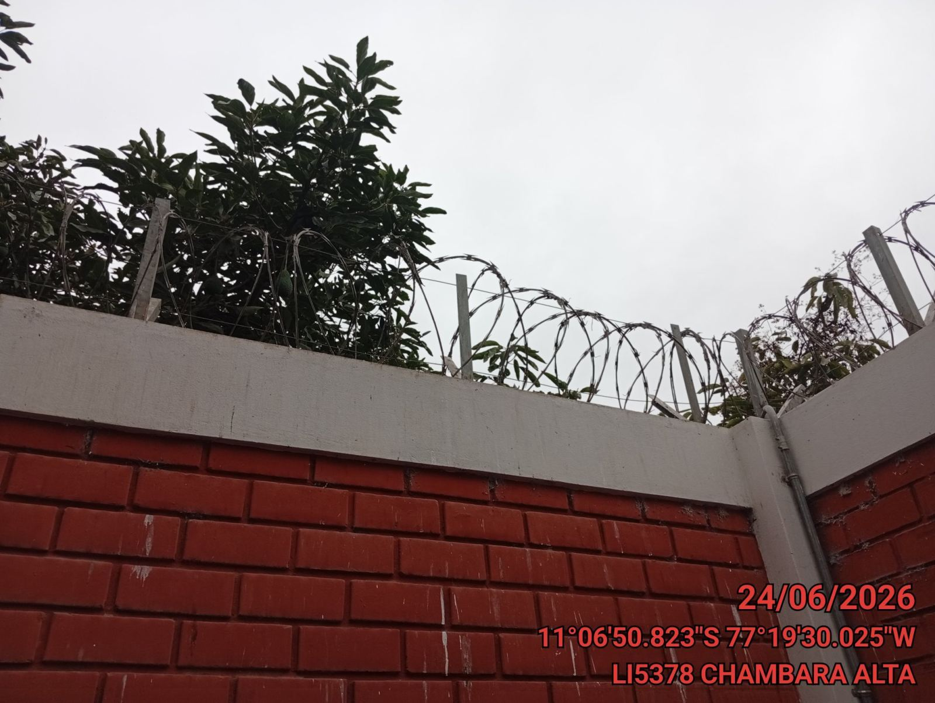

REVISION DEL ESTADO DE LA PUERTA
ANTES |  | DURANTE |  | DESPUES
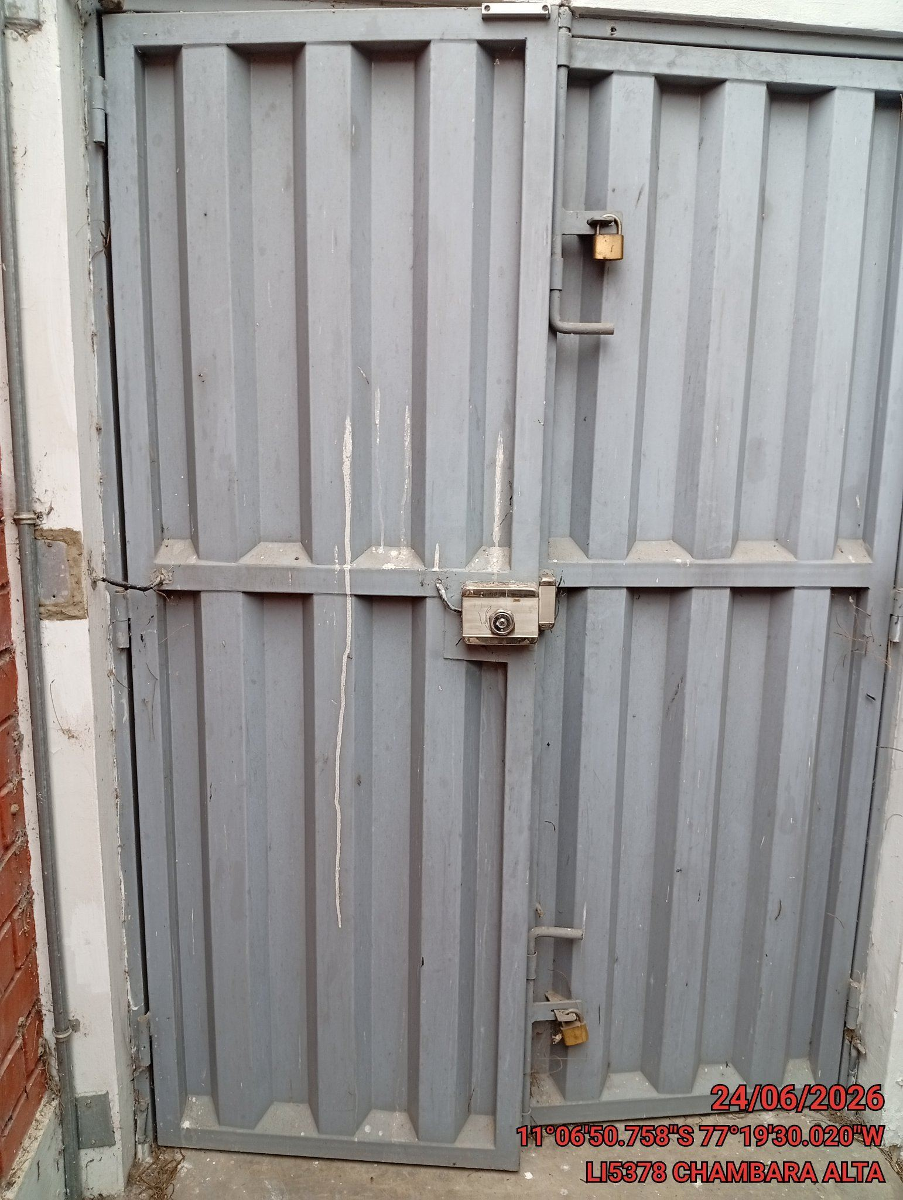 |  | 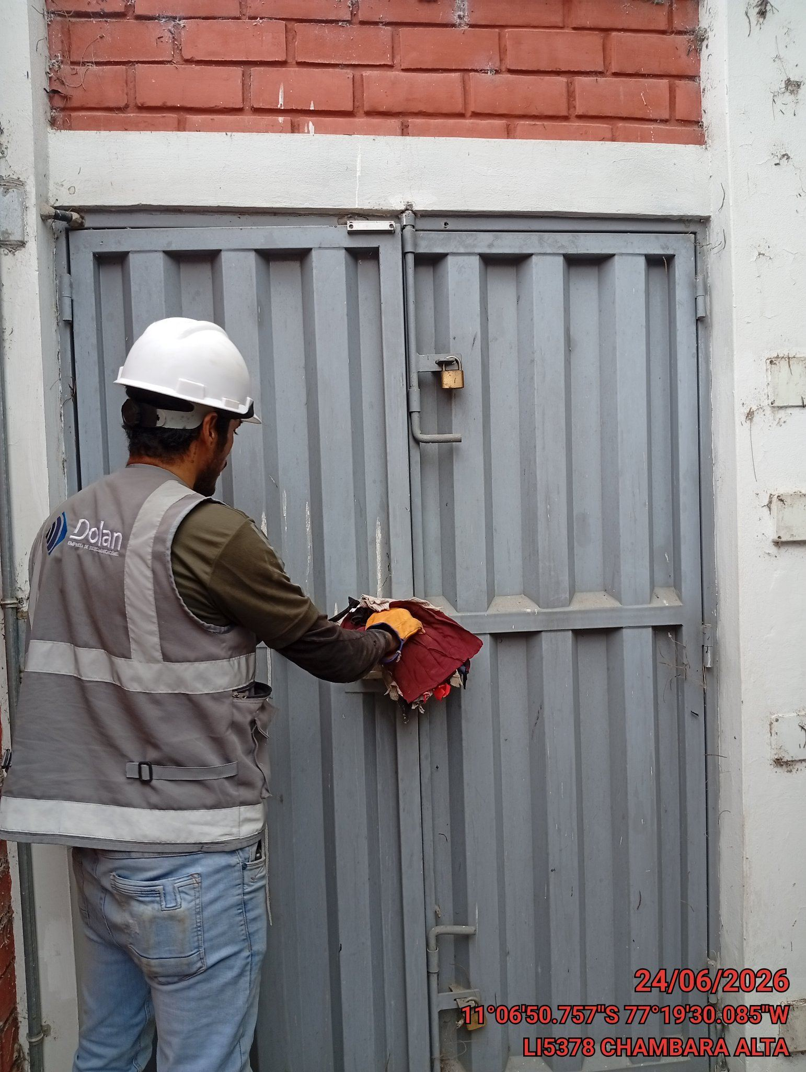 |  | 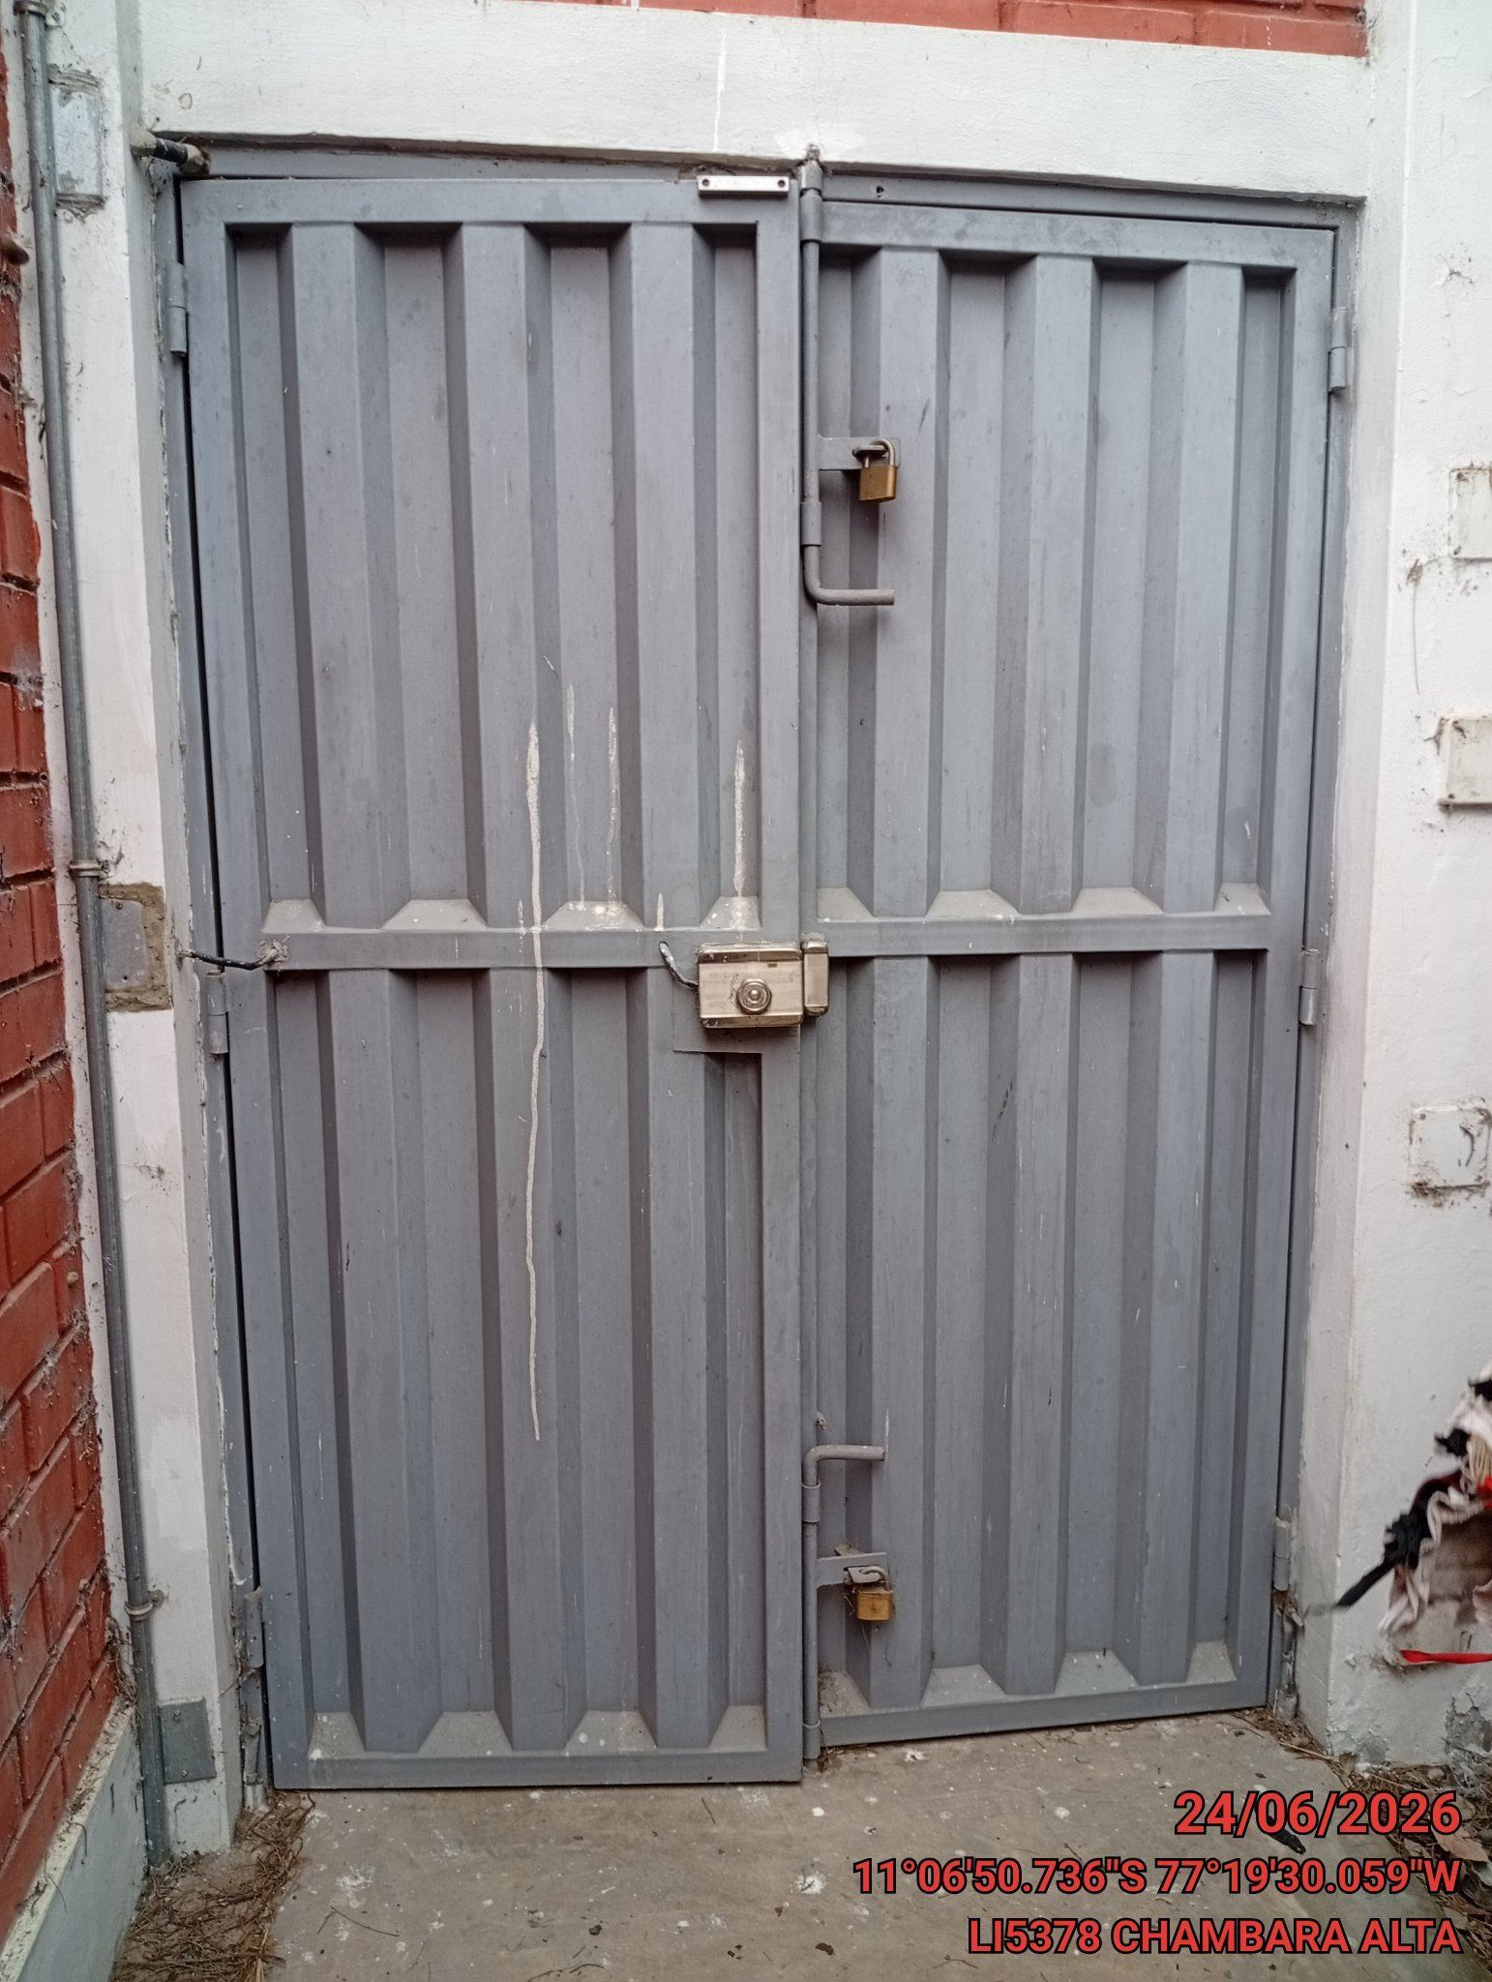

FOTOS DEL EQUIPAMIENTO EN INTERIOR DEL GABINETE
ANTES |  | DURANTE |  | DESPUES
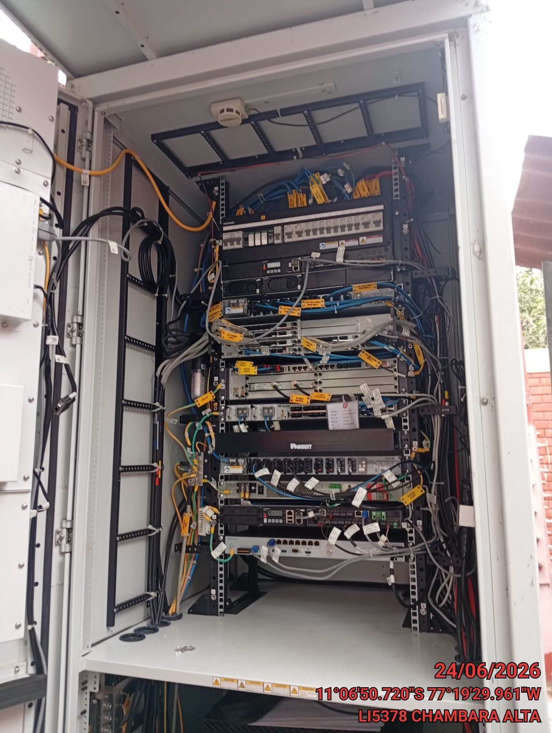 |  | 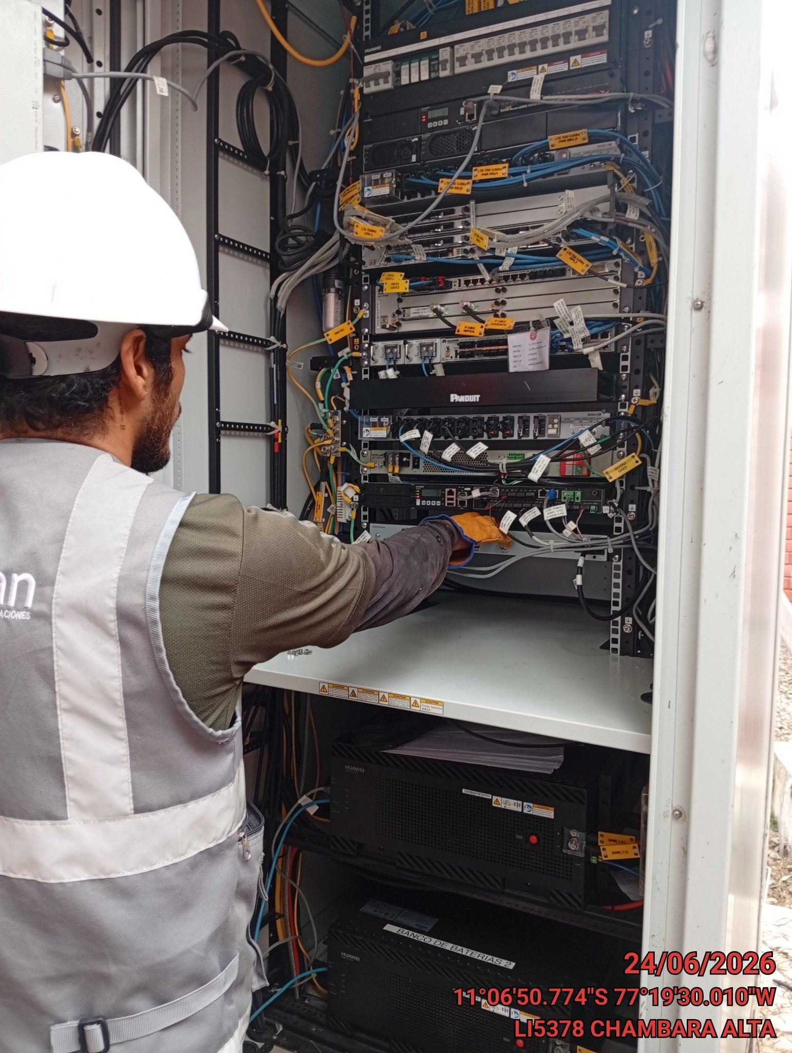 |  | 